상품제안서
이씀 마카롱 휴대용 애견 물그릇 | 상품코드: S47287

 |  |  |  |  |  |  | 02-713-8555 | www.synergygift.co.kr
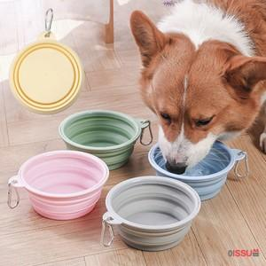

【상세/제작정보】 | <p><span style="font-size: 14pt;">※&nbsp;</span><span style="font-size: 14pt;">100개 이상부터 인쇄 가능</span></p>

【인쇄/포장옵션】 | 패드1도 / OPP(비닐)

【공급단가】 | 수량 | 100~ | 300~ | 500~ | 1,000~ | 3,000~
*VAT별도 | 단가 | 2,140원 | 2,020원 | 1,930원 | 1,880원 | 1,840원

【상품 URL】 | https://www.synergygift.co.kr:443/src/goods_detail.php?gdno=47287

